상품제안서
[주문제작] 탁상 미니 달력 70*55 | 상품코드: S24157

 |  |  |  |  |  |  | 02-713-8555 | www.synergygift.co.kr
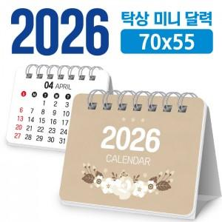

【상세/제작정보】 | <p><span style="font-size: 12pt;">*** 달력 기본 : 200g 양면 칼라 14매+삼각대(흰색)</span></p><p>&nbsp;</p>

【인쇄/포장옵션】 | 풀칼라 / OPP(비닐)

【공급단가】 | 수량 | 300~ | 500~ | 1,000~ | 3,000~ | 5,000~
*VAT별도 | 단가 | 1,190원 | 1,090원 | 830원 | 770원 | 730원

【상품 URL】 | https://www.synergygift.co.kr:443/src/goods_detail.php?gdno=24157

